Matériel de cours
NB: Cette rubrique ne comportera que le Matériel à usage purement pédagogique. (Ex: markers effaçables/craies ou bien Vidéoprojecteurs ou bien tableaux blancs/noirs ou bien Appareil photo numérique ou bien Equipements de sonorisation )

Items | Description | Quantité | Prix unitaire | Totaux

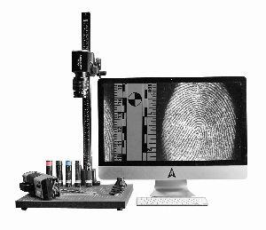

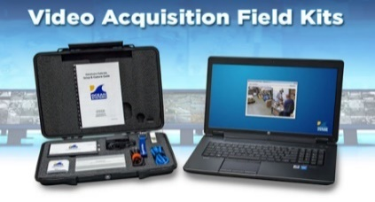

 |  |  |  |  | -

Total

